상품제안서
스위스와그너 샤무드여권지갑+네임택 2종세트 | 상품코드: S25304

 |  |  |  |  |  |  | 02-713-8555 | www.synergygift.co.kr
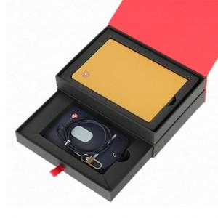

【상세/제작정보】 | <div style="text-align: center;" align="center">1. 여권지갑 : 소가죽과 코오롱 샤무드가 조화되어 따뜻함과 부드러움을 동시에 강조한 제품입니다.</div><div style="text-align: center;" align="center">넉넉한 수의 신용카드 포켓과 여권 및 간이포켓을 채용하여 실용성과 시크한 멋을 동시에 표현했습니다.</div><div style="text-align: center;" align="center">또한 매우 슬림한 사이즈로 간편하게 휴대하기 좋습니다.&nbsp;</div><div style="text-align: center;" align="center">여권포켓 : 1개&nbsp; &nbsp;, 신용카드포켓 : 4개 , 간이포켓 : 1개</div><div style="text-align: center;" align="center">2. 네임택 : 소가죽으로 만들어졌으며 여행시에는 네임택으로, 평상시에는 목걸이 카드지갑으로 사용이 가능하도록</div><div style="text-align: center;" align="center">목걸이 줄이 포함되어 있어 실용성을 높혔습니다.​</div>

【인쇄/포장옵션】 | 불박 / 포장지포장

【공급단가】 | 수량 | 30~ | 100~ | 500~ | 1,000~ | 2,000~
*VAT별도 | 단가 | 33,700원 | 28,000원 | 27,000원 | 26,000원 | 25,000원

【상품 URL】 | https://www.synergygift.co.kr:443/src/goods_detail.php?gdno=25304

